матрица
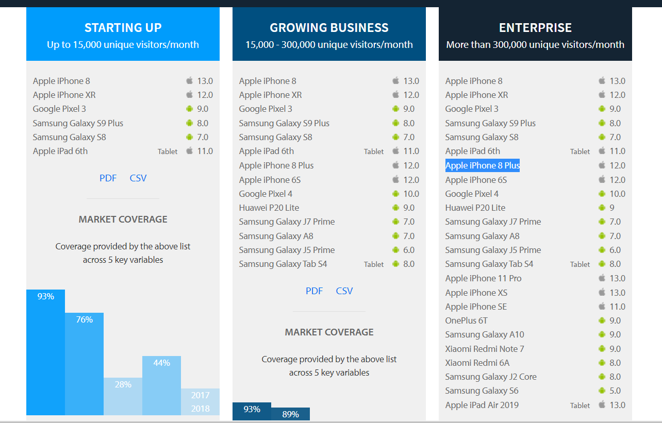
Производители | Модель | версии платформы | Соотношение сторон | Размер | Разрешение | Ценовой сегмент, $ | Новизна | Особенности
Iphone/ Android phones
Apple | iPhone 8 | 13 | 16:9 | 4.7 | 1334x750 | 343 | 2017 | +кнопка
 | iPhone XR | 12 | 19.5:9 | 6.1 | 828x1792 | 621 | 2018 | монобровь
 | iPhone 8 Plus | 12 | 16:9 | 5.5 | 1080x1920 | 460 | 2017 | +кнопка
 | iPhone 6S | 12 | 16:9 | 4.7 | 1334x750 | 290 | 2015 | +кнопка
 | iPhone 11 Pro | 13 | 19.5:9 | 5.8 | 2436x1125 | 1070 | 2019 | монобровь
 | iPhone XS | 13 | 18:09:00 | 5.85 | 2436x1125 | 523 | 2018 | монобровь
Samsung | Galaxy S9 Plus | 8.0 | 18,5:9 | 5.8 | 2960x1440 | 410 | 2018
 | Galaxy S8 | 7.0 | 16:09:00 | 5.5 | 2960x1441 | 351 | 2017
 | Galaxy J7 Prime | 7.0 | 17:09:00 | 5.5 | 1080x1920 | 209 | 2017
 | Galaxy A8 | 7.0 | 18:05:09 | 5.6 | 2220x1080 | 175 | 2018
 | Galaxy J5 Prime | 6.0 | 16:09:00 | 5 | 1920x1080 |  | 2016 | снят с продажи
Huawei | P20 Lite | 9.0 | 19:9 | 5.84 | 2220х1080 | 432 | 2018 | sd-карты
Xiaomi | Redmi Note 7 | 9.0 | 19,5:9 | 6.3 | 2340х1080 | 180 | 2019
 | Redmi 6A | 8.0 | 18:09:00 | 5.45 | 1440х720 | 93 | 2018 | монобровь, sd-карты
POCO | OnePlus 6T | 9.0 | 19:05:09 | 6.41 | 1080х2340 |  | 2018 | снят с продажи
ipads
Apple | iPad Air | 13 | 12:9 | 10.5 | 2224х1668 |  | 2019 | снят с продажи
Apple | iPad Air 3 | 15 | 4:3 | 10.5 | 1668x2224 | 550 | 2019 | Apple Pencil
Apple | iPad mini 6 | 14 | 3:2 | 8.3 | 1488x2266 | 750 | 2021 | Apple Pencil
Androidt tablets
Samsung | Galaxy Tab S4 | Nougat | 16:10 | 10.5 | 1600x2560 | 530 | 2018 |  | матрица составлена, исходя из данных: https://www.browserstack.com/test-on-the-right-mobile-devices
Huawei | MatePad 10.4 | Pie | 5:3 | 10.4 | 1200x2000 | 260 | 2020

данные
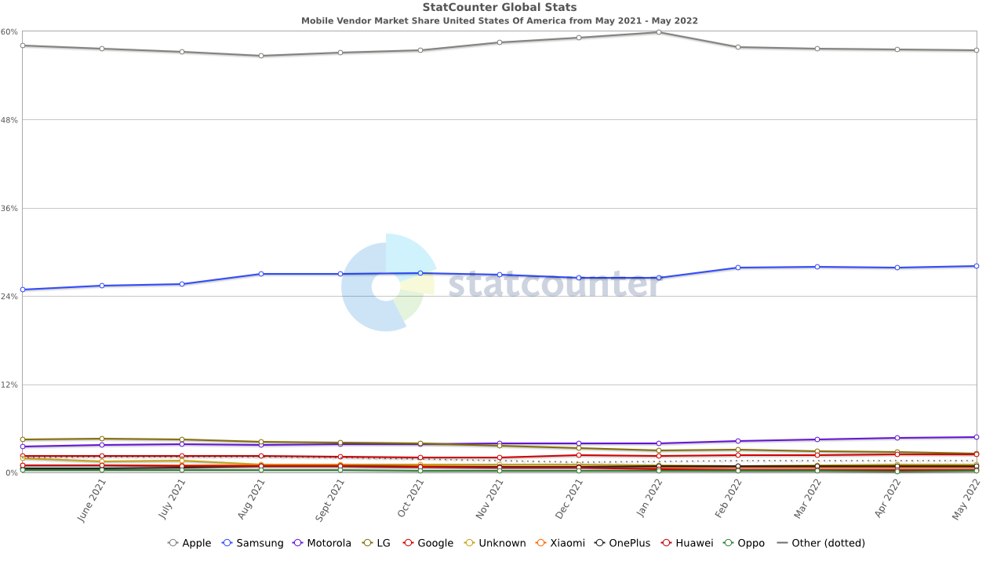
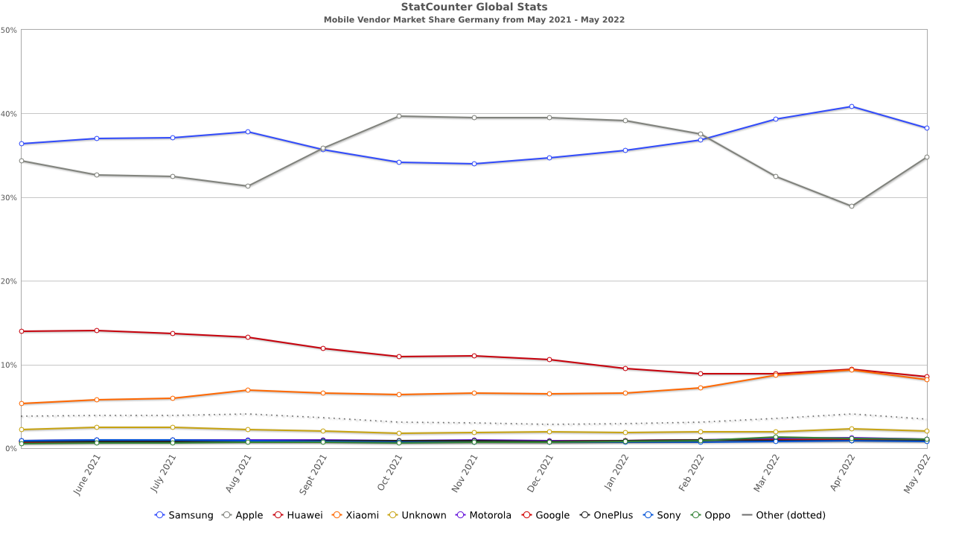
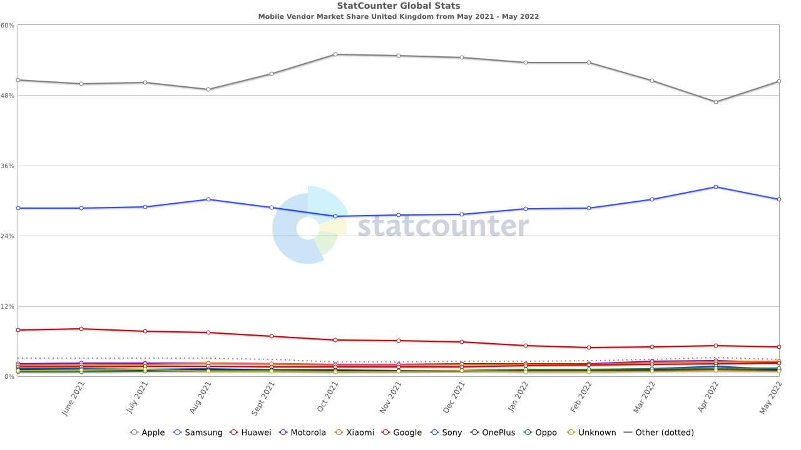
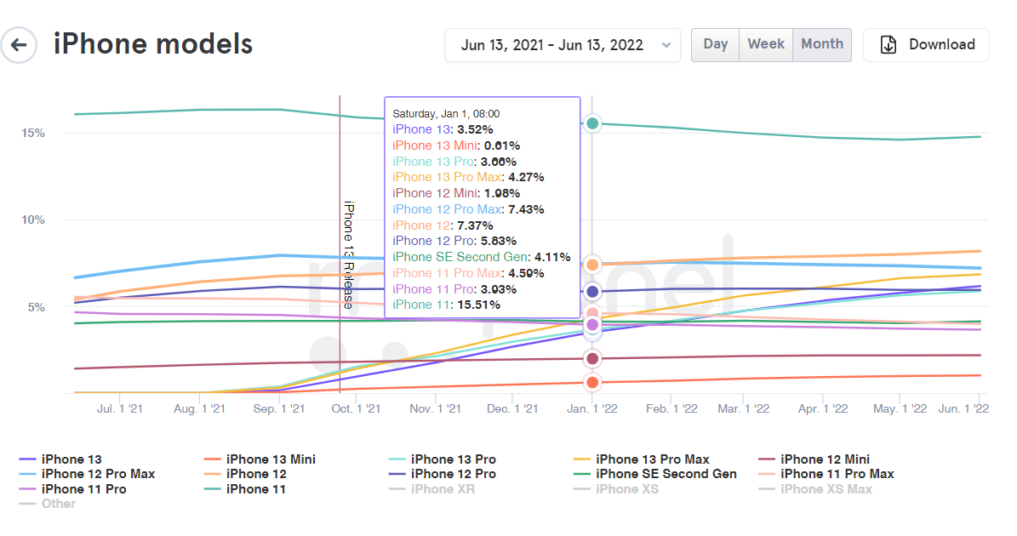
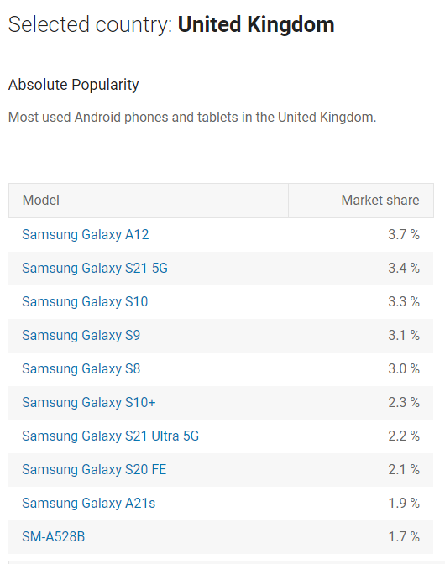
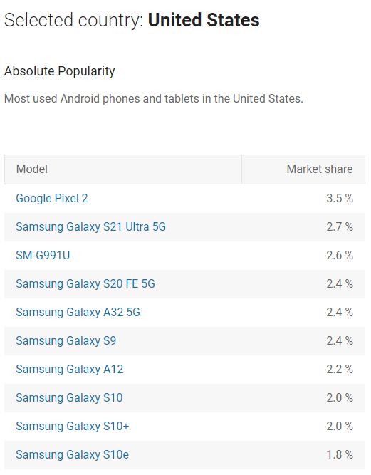
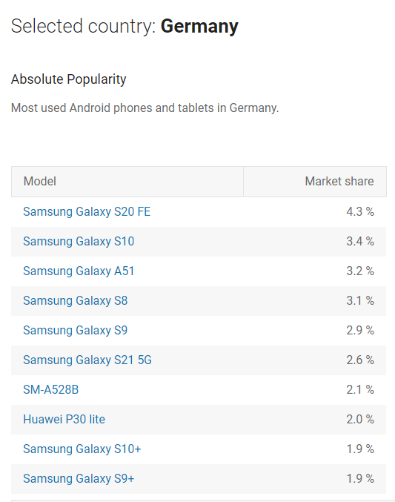
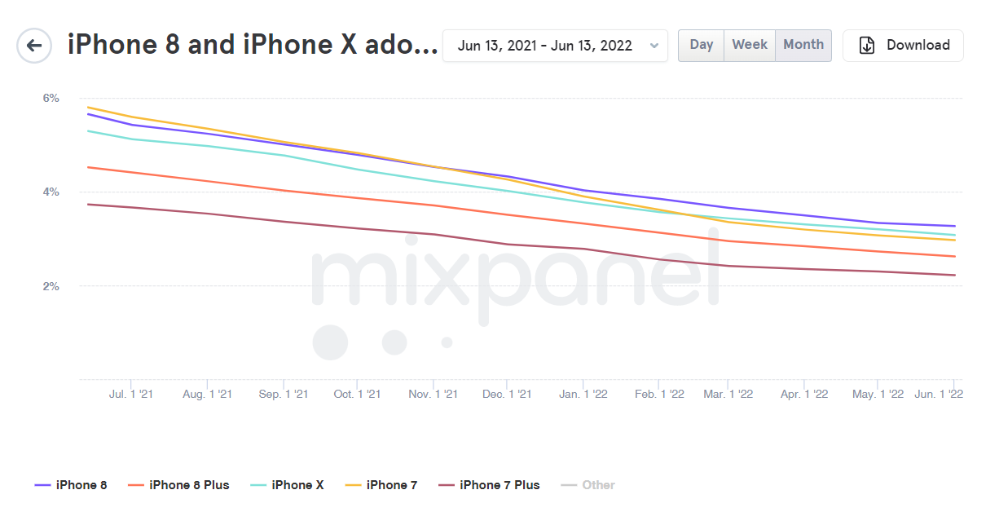
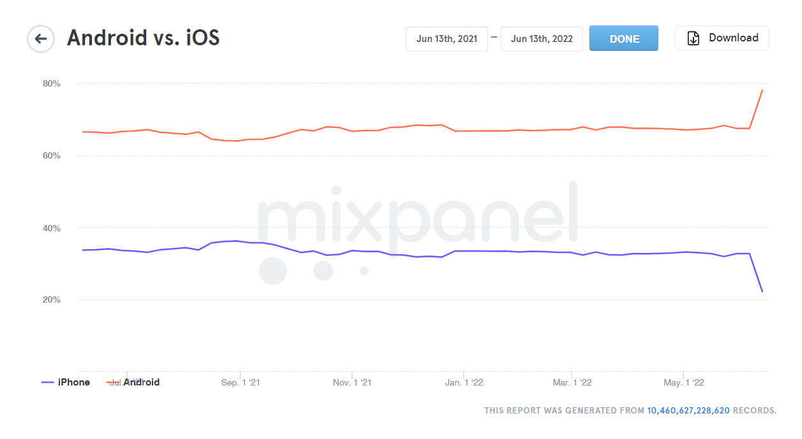
Приложение IKEA Place
ЦА
Анализ проводила с помощью: https://www.similarweb.com/ru/website/ikea.com/#demographics
Наша основная ЦА - женщины 25-34 года рис.1
География приложения – USA, Germany, UK (рис.2);
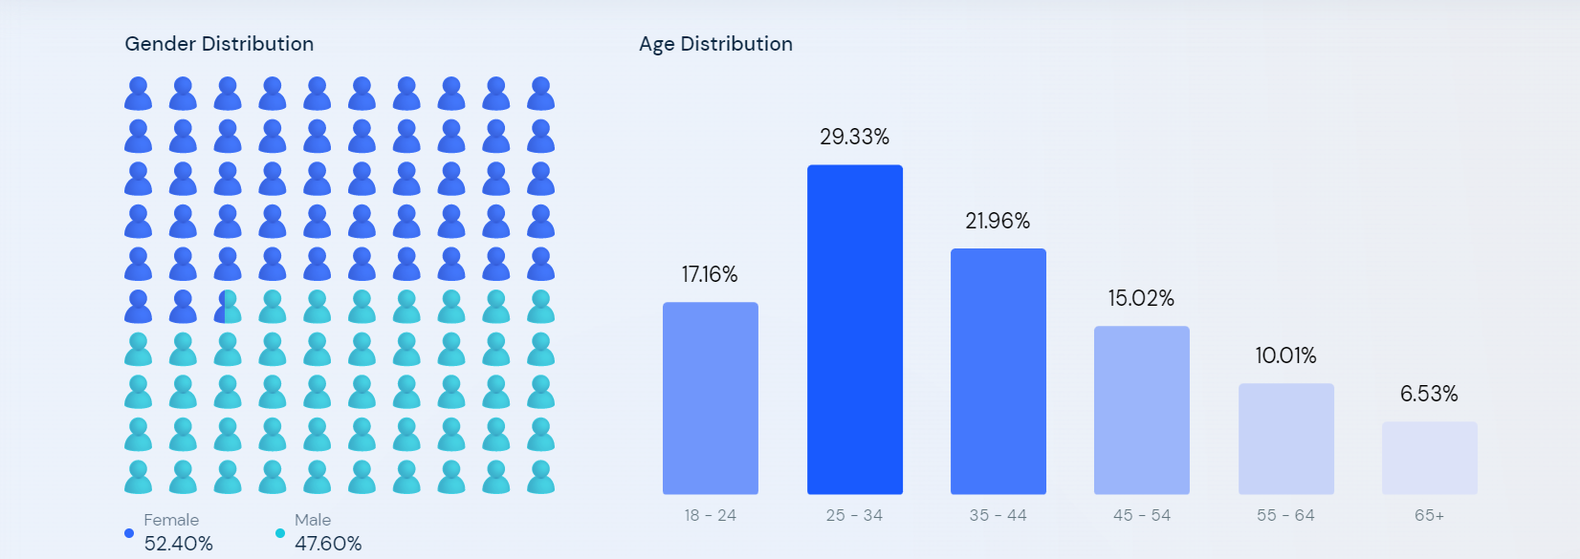

 | рис.1

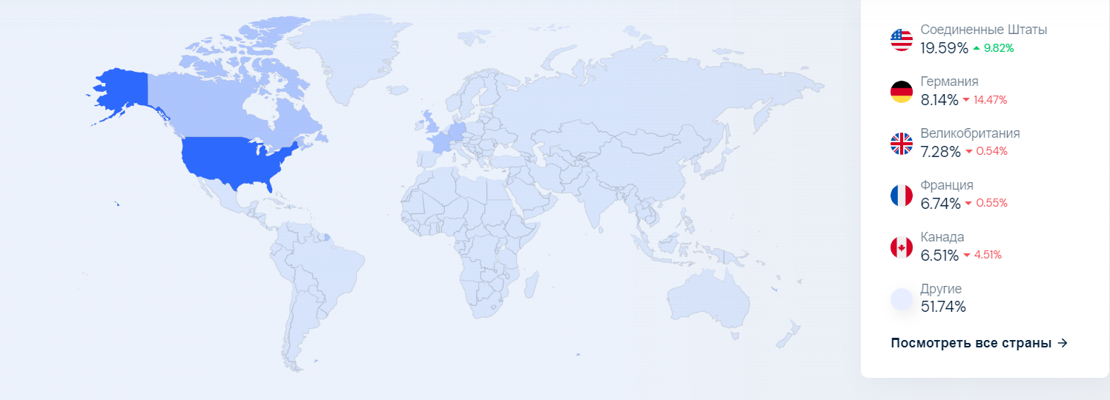

 |  | рис. 2

